画面全体
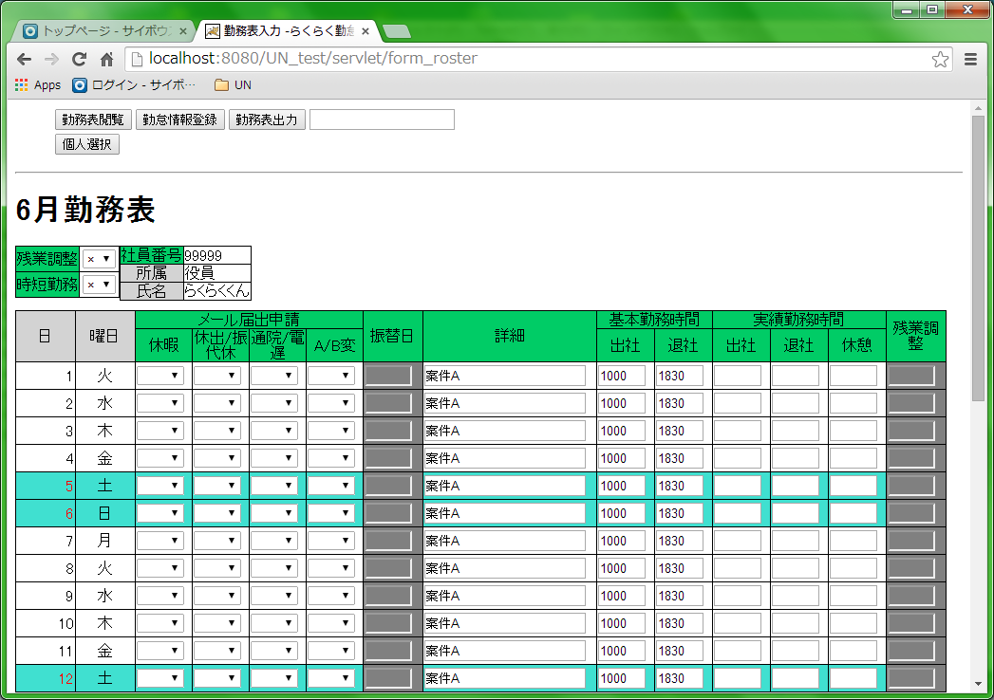
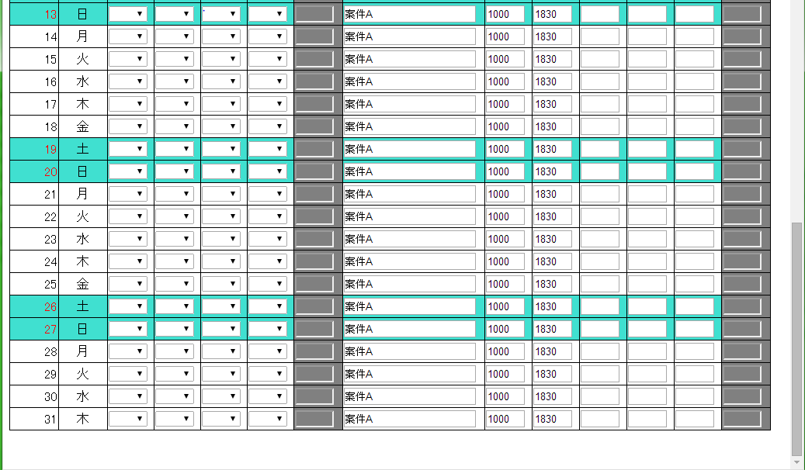
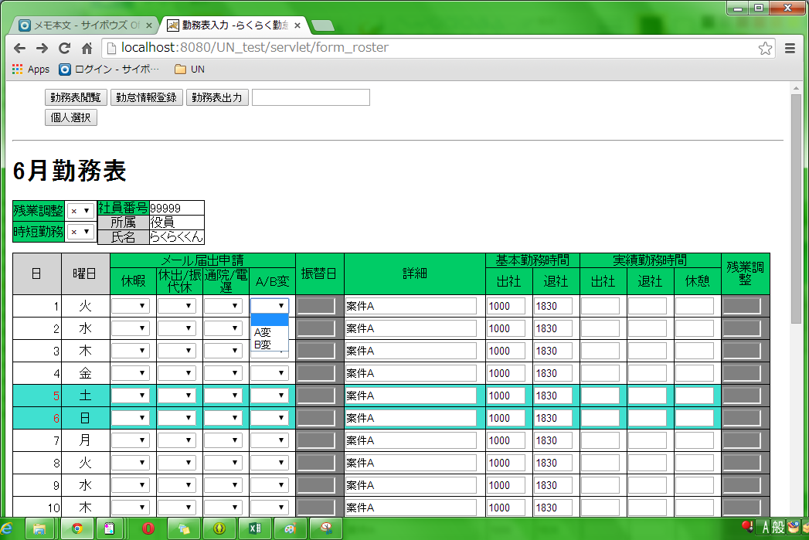
画面名 | 項目名
勤務表_勤怠入力画面 | 画面全体

画面全体

ヘッダ項目-1
画面名 |  | 項目名
勤務表_勤怠入力画面 |  | ヘッダ項目-1

1
2
3
4
・画面

5

項番 | 機能名 |  | 種類 | 桁数 | 入力値 | id | 機能説明
1 | 勤務表閲覧 |  | ボタン | - | - | btnView | 勤務表画面を閲覧モードで表示。 ※現在は未実装
2 | 勤怠情報登録 |  | ボタン | - | - | btnRegist | 勤怠情報を勤怠画面に入力後、 当該ボタンを押下することでDBに入力情報を登録。
3 | 勤務表出力 |  | ボタン | - | - | btnOutput | 項番2押下後、 当該ボタン押下でローカル環境に勤務表（excel）を出力
4 | 社員ID入力 |  | テキストボックス | 5 | 数字（半角) | txtPersonal_id | 社員番号を入力。 DB未登録の値についてはエラーチェック有。
5 | 個人選択 |  | ボタン | - | - | btnPersonal | 項番4押下後、 当該ボタン押下でに項番4社員番号該当社員情報を表示。

・項番4、項番5機能について
①DBに存在する社員番号を入力

②個人選択ボタンを押下

③勤務表表示、社員情報表示
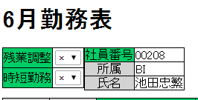
1

2

3
4

項番 | 機能名 |  | 種類 | 桁数 | 入力値 | id | 機能説明
1 | 勤務表 |  | - | - | - | - | 勤務表の月数を表示。月数 +勤務表。 例）6月勤務表
2 | 社員番号 |  | - (td) | - | - | lblPersonal_id | 社員番号を表示
3 | 所属 |  | - (td) | - | - | - | 所属する課を表示
4 | 氏名 |  | - (td) | - | - | - | 氏名を表示

ヘッダ項目-2
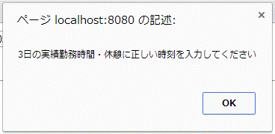
画面名 | 項目名
勤務表_勤怠入力画面 | ヘッダ項目-2

・エラーチェックについて-1
①実績出社時間入力

②個人選択ボタン押下

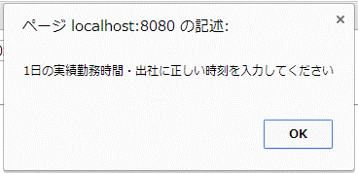
③エラー表示

・エラーチェックについて-2
①実績退社時間入力

②個人選択ボタン押下

③エラー表示
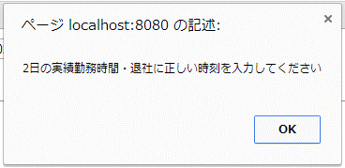

・エラーチェックについて-3
①休憩時間入力

②個人選択ボタン押下

③エラー表示

勤怠入力項目-1
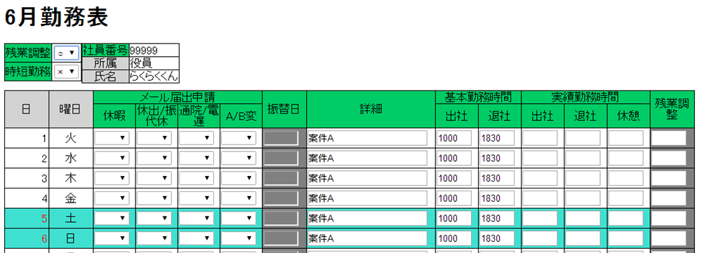
画面名 |  | 項目名
勤務表_勤怠入力画面 |  | 勤怠入力項目-1

・画面
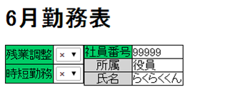

1

2

項番 | 機能名 |  | 種類 | 桁数 | 入力値 | id | 機能説明
1 | 残業調整 |  | リストボックス | - | - | Zangyo_chousei | 残業調整の入力可否を選択。 初期値は×。×(No)、〇(YES）。
2 | 時短勤務 |  | リストボックス | - | - | - | 時短勤務の設定。 ※現在は未実装。

・残業調整について
①残業調整を選択（初期値は×）
残業調整は非活性（入力不可）

②〇を選択
残業調整は活性（入力可）

勤怠入力項目-2
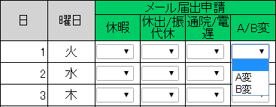
画面名 |  | 項目名
勤務表_勤怠入力画面 |  | 勤怠入力項目-2
14
10
11
12
13
3
4
5
6
7
・画面
8
9
1
2

項番 | 機能名 |  | 種類 | 桁数 | 入力値 | id | 機能説明
1 | 日 |  | - (td) | - | - | - | 日付を表示
2 | 曜日 |  | - (td) | - | - | - | 曜日を表示
3 | 休暇 |  | リストボックス | - | - | id_Kyuka_ | 休暇の種類を選択
4 | 休出/振代休 |  | リストボックス | - | - | id_KyusyutuFuridai_ | 休出/振休代休を選択
5 | 通院/電遅 |  | リストボックス | - | - | id_Shift_ | 通院/電車遅延を選択
6 | A/B変 |  | リストボックス | - | - | id_Hendou_ | A変/B変を選択
7 | 振替日 |  | テキストボックス | 5 | 数字（半角) | id_furikae_ | 振替日を選択 振休選択時に入力可能 | ←仕様未確定
8 | 詳細 |  | テキストボックス | 20 | 文字（半角全角） | id_syousai_ | 詳細を入力
9 | 基本時間・出社 |  | テキストボックス | 4 | 数字（半角) | id_kihonS_ | 基本勤務時間・出社を入力 DBから取得した時間を初期表示
10 | 基本時間・退社 |  | テキストボックス | 4 | 数字（半角) | id_kihonE_ | 基本勤務時間・退社を入力 DBから取得した時間を初期表示
11 | 実績勤務時間・出社 |  | テキストボックス | 4 | 数字（半角) | id_jissekiS_ | 実績勤務時間・出社を入力
12 | 実績勤務時間・退社 |  | テキストボックス | 4 | 数字（半角) | id_jissekiE_ | 実績勤務時間・退社を入力
13 | 実績勤務時間・休憩 |  | テキストボックス | 4 | 数字（半角) | id_jissekiR_ | 実績勤務時間・休憩を入力
14 | 残業調整 |  | テキストボックス | 4 | 数字（半角) | id_zangyou_ | 残業調整時間を入力 残業調整を選択した際に入力可能
 |  |  |  |  |  | ※id末尾に日付に対応した数字を付与
 |  |  |  |  |  | 例）1日→id_Kyuka_1

・リストボックスの値
項番３ | 休暇
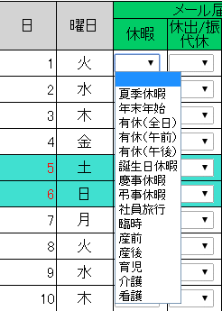

項番4 | 休出/振代休

 | 代休・振休選択時
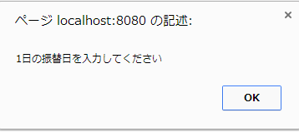

 | 振替日が入力可能に

項番5 | 通院/電遅
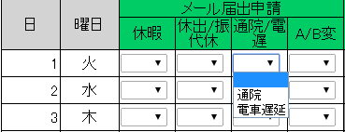

項番6 | A/B変

